Maint Cor
Données de base

On veut mesurer les performances de la conditionneuse CRV8 pour le 10/04/2021

Heures d'ouverture | 12 | hr
Capacité horraire de la machine | 1500 | Pièces
Durées des Arrêts de la production | 2 | hr | #NAME?
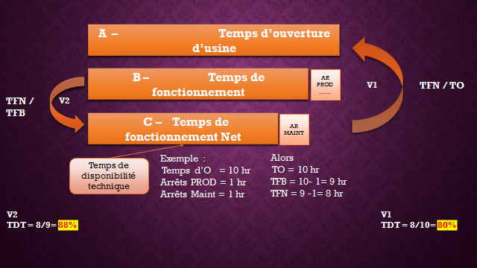
Durées des Arrêts de la maintenance | 2 | hr
Nombre de pannes | 3 | hr
Durées des interventions | 1.3 | hr
Coût des PDR consommées | 2500 | DH
Coût horaire des intervenants | 300 | DH

Calcul du taux de la disponibilité technique | LE TDT

Temps de fonctionnement Brute | 10
Temps de fonctionnement Net (Temps Disp tech) | 8

TDT | 80.00

Calcul du coût de la maintenance corrective le CMC

Coût direct de la MC
Coût des PDR et consommables | 2500
Coût de la MO | 600
Coût des prestations | 0

CDMC | 3100 | DH

Coût Indirect de la MC
Capcité de la machine | 1500
Durée des arrêts | 2

CIMC = Pertes en CAF = Pertes en coûts de production | 3000 | Pièces | C de production | 7500
 |  |  | CAF PERDU | 15000
CMC | 18100 | DH

Indicateurs Analytiques du TDT
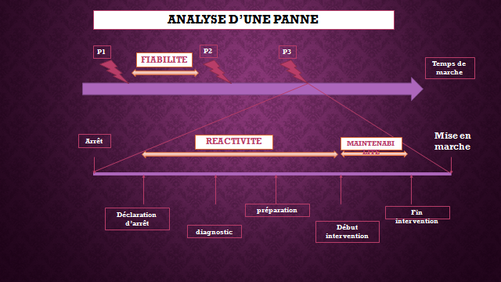

Calcul du Taux de la réactivité de la maintenance le TRM

Durée d'arrêt
Durée d'intervention

TRM |  | 100

Calcul du moyen de temps technique de réparation le MTTR

Durée d'interventions | 0 | hr
Nombre d'interventions | 3

MTTR | 0.00 | hr

Maint Prév
Données de base

On veut mesurer les performances de la conditionneuse CRV8 pour la semaine du 10/04/2021

Heures d'ouverture | 80 | hr
Capacité horraire de la machine | 1500 | Pièces
Qté produite réelle | 82500 | Pièces
Quantité Déchets | 350 | Pièces
Durées des Arrêts de la production | 5 | hr
Durées des Arrêts de la maintenance corrective | 11.5 | hr
Nombre de pannes | 6 | hr
Durées des interventions correctives | 9.2 | hr
Coût des PDR consommées pour la maintenance corrective | 900 | DH
Coût des PDR consommées pour la maintenance préventive | 7320 | DH
Coût horaire des intervenants | 500 | dh
Durées des interventions préventives | 5 | hr

Nombre de pannes | NP

NP | 6

Tps de déroulement des interventions préventives
TMP =
Taux de la maintenance préventive | TMP

Tps de déroulement des interventions Correctives + Préventives
Temps de déroulement des arrets Corre | 11.5
Temps de déroulement des interventions Prév | 5

TMP | 30.30 | %
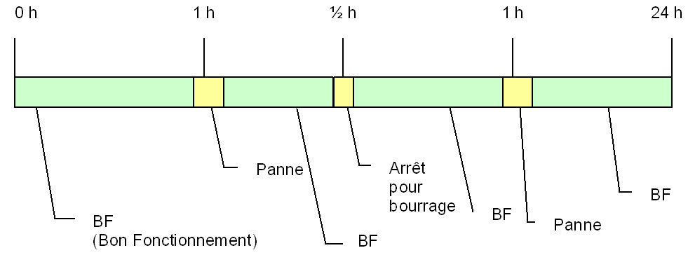

Moyen de temps de bon fonctionnement | MTBF

Temps total de bon fonctionnement | 58.5
Nombre d'arret maintenance et production | 6

MTBF | 8.36

Calcul du coût de la maintenance Préventive le CMP

Coût direct de la MP
Coût des PDR et consommables | 7320
Coût de la MO | 2500
Coût des prestations

CDMP | 9820

Coût Indirect de la MP
Capcité de la machine
Durée des arrêts

CIMP = Pertes en CAF = Pertes en coûts de production

CMP | 9820

Maint Produ
Données de base

On veut mesurer les performances de la conditionneuse CRV8 pour la semaine du 10/04/2021

Nombre des pannes | 80 | Pannes
Nombre des dysfonctionnement traités lors de l'analyse causale | 20 | Dysf
Nombre des dysfonctionnement traités et non répétés | 18 | Dysf

Taux d'éfficacité de la MP | TEMP | 90

TEMP=
Nombre des dysfonctionnements traités et non répétés
TEMP
Nombre total des dysfonctionnements traités

Gestion des PDR
Données disponibles pour un roulement à billes XVY pour la pariode du mois 09/2022

Date de mouvement | Stock initial | Types de mouvement |  | Stok Final
 |  | Entrée | Sortie
 | 5 | 0 | 0 | 5
2022-09-01 | 5 | 0 | 2 | 3
2022-09-05 | 3 | 0 | 1 | 2
2022-09-12 | 2 | 0 | 1 | 1
2022-09-14 | 1 | 5 | 0 | 6
2022-09-20 | 6 | 0 | 1 | 5
1900-01-29 | 5 | 0 | 2 | 3
2022-09-30 | 3 | 3 | 0 | 6
TOT |  | 8 | 7
INDICATEURS PRINCIPAUX
Taux de ruptures

Nombre de rupture | 1
Nombre total des demandes | 5 |  | TRU | 20 | %

Le coût global de stockage CGS
Coût global du Stock CGS
CGS = La valeur en stock + le coût de possession de stock

Valeur en stock | 1200000

Coût de possssion de stock | 0
Salaires
Loyers |  |  | CGS | 1200000
Energie
Coût administratifs
Autres coûts
TOTAL | 0

INDICATEURS ANALYTIQUES
STOCK MOYEN
Le Stock Moyen SM
Stock moyen = (stock initial + stock final) / 2

Stock initial | 5 |  | SM | 5.5
Stcok final | 6

Taux de rotation de stock
Le Taux de Rotation TR
Taux de rotation =total des valeurs de sorties /stock moyen

Total des sorties | 7
SM | 5.5 |  | TR | 1.2727272727

Durée Moyenne

La Durée Moyenne DM
Durée moyen de stockage = Durée de la periode/Taux de rotation
Stock moyen | 5.5
TAUX DE ROTATION | 1.2727272727
Durée de la période | 30 |  | DM | 23.571428571

TRS
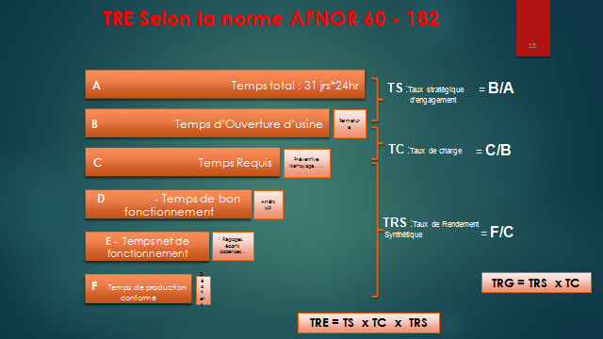
Données de base

On veut mesurer le TRS de la conditionneuse CRV8 pour le 15/04/2021

Heures d'ouverture | 24 | hr
Nettoyage | 1 | hr
Maintenance préventive | 2 | hr
Durée des pannes maintenance | 2.5 | hr
Changement de serie nn planifier | 1.5 | hr
Capacité de la machine | 300 | P/hr
Quanité produite conforme | 4500 | Pièces
Production non conforme | 120 | Pièces

Arrêts programmés | 3
Temps requis | 21
Arrêts non programmés | 4
Temps de bon fonctionnement | 17
Production théorique | 5100
Ecart de production en pièces | 480
Ecart en temps | 1.6
Temps net de fonctionnement | 15.4
Temps de production des rebuts | 0.4
Temps de production conforme | 15

Taux de disponibilité | 81.0
Taux de performance | 90.6
Taux de la qualité | 97.4

TRS | 71.43 | 70.713

TC | 87.5

TRG | 62.5 | 62.50

